Summary
r | Taux d'intérêt nominal |  | C | Nombre de périodes de composition par période de versements
i | Taux d'intérêt effectif |  | K | Nombre de périodes de versement
N | Nombre de paiements |  | M | Nombre de périodes de composition
$$i={\left(1+\frac{r}{CK}\right)}^{C}−1$$
$$i_{\left[ \right]}=e^{\frac{r}{K}} −1$$
P | Capital Initial
F | Valeur future d'un montant
EFFECT(r, M)
A | Annuité
G | Gradient

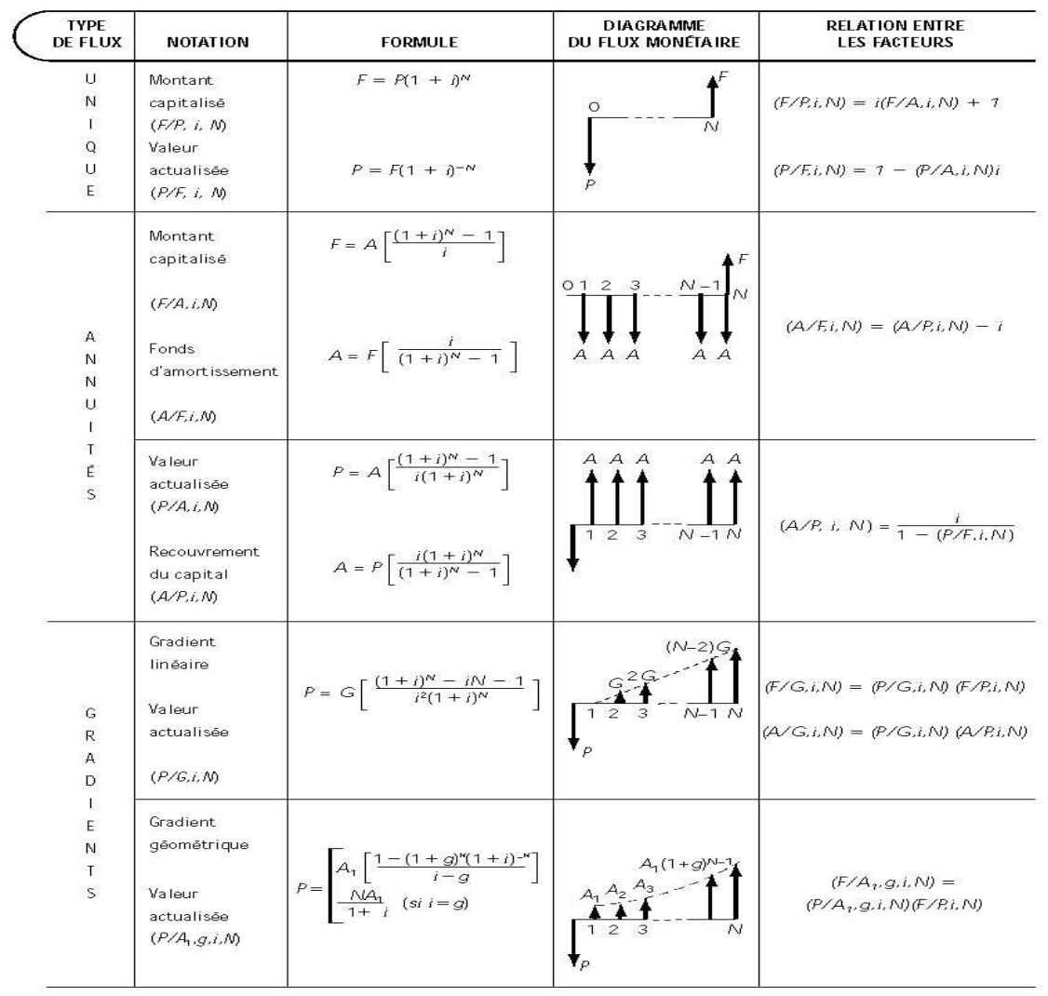
Table | # | i | p
A1 | 2 | 0.25% | 816
A2 | 3 | 0.50% | 817
A3 | 4 | 0.75% | 818
A4 | 5 | 1% | 819
A5 | 6 | 1.25% | 820
A6 | 7 | 1.50% | 821
A7 | 8 | 1.75% | 822
A8 | 9 | 2% | 823
A9 | 10 | 3% | 824
A10 | 11 | 4% | 825
A11 | 12 | 5% | 826
A12 | 13 | 6% | 827
A13 | 14 | 7% | 828
A14 | 15 | 8% | 829
A15 | 16 | 9% | 830
PV(i, N, A)
A16 | 17 | 10% | 831
A17 | 18 | 11% | 832
A18 | 19 | 12% | 833
A19 | 20 | 13% | 834
PMT(i, N, P)
A20 | 21 | 14% | 835
A21 | 22 | 15% | 836
A22 | 23 | 16% | 837
A23 | 24 | 18% | 838
A24 | 25 | 20% | 839
A25 | 26 | 25% | 840
A26 | 27 | 30% | 841
A27 | 28 | 35% | 842
A28 | 29 | 40% | 843
A29 | 30 | 50% | 844

Notes_Ammortissement
